Esp
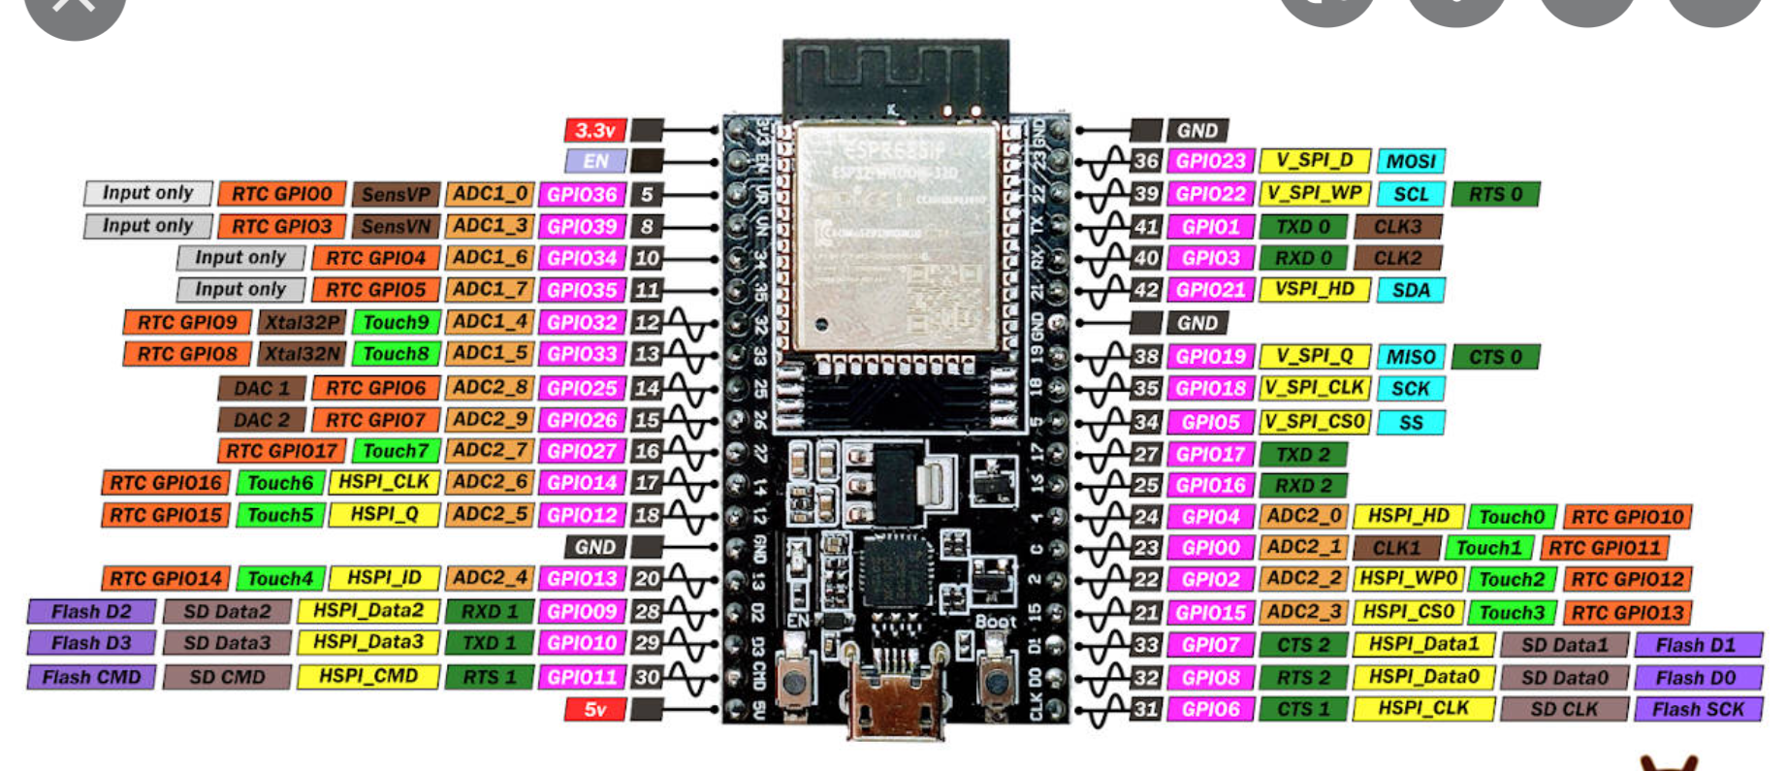
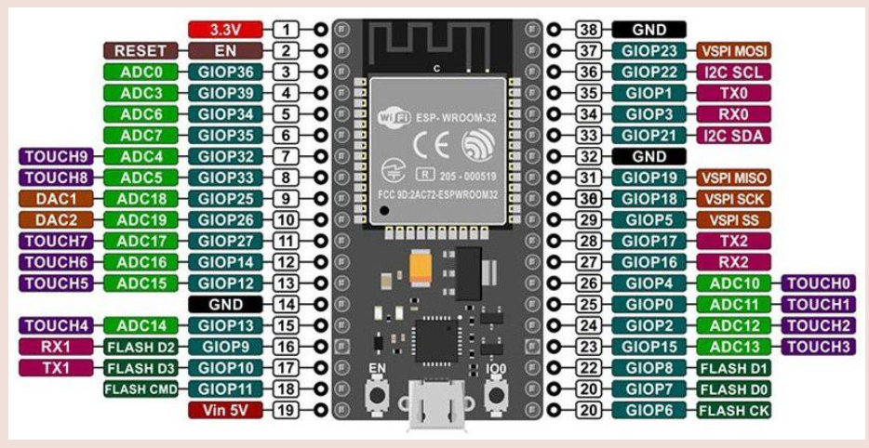

Entradas |  | Digitales
d4 |  | GPIO | 19
d5 |  | GPIO | 21
d6 |  | GPIO | 22
d7 |  | GPIO | 23
en |  | GPIO | 18
 | rs | GPIO | 5
 | pot1 | GPIO | 36
 |  | GPIO
 |  | GPIO
 |  | GPIO
 | ledr | GPIO | 25
 | ledg | GPIO | 33
 | ledb | GPIO | 32

 | RX2 |  | 16
 | TX2 |  | 17
15 a gnd
 | RX1 |  | 9
 | TX1 |  | 10

tiva
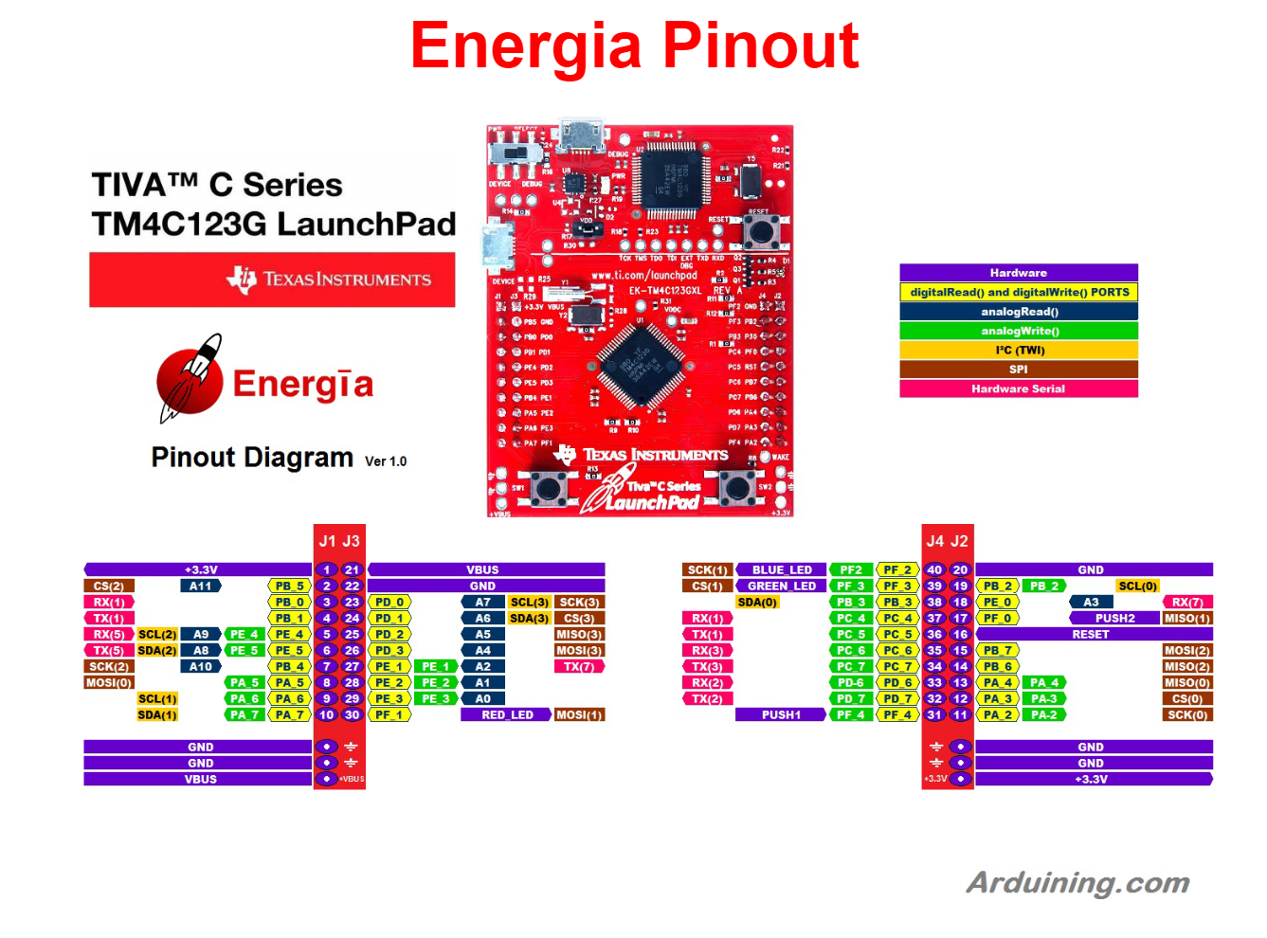

 | pin
pot2 | A7
boton1 | PF_4
boton2 | PF_0

RX1
TX1

